Mytí oken
Příloha č. 1 - specifikace předmětu plnění veřejné zakázky a položkový rozpočet
Veřejná zakázka: Mytí oken, pastování podlahy, čištění podchodu pro chodce pro město Lovosice II.

MYTÍ OKEN
Zahnuje oboustranné mytí oken včetně okenních rámů, okenních klik, vnitřních a vnějších parapetů a u dvojitých oken i mytí meziprostoru u vybraných oken v jednotlivých budovách Města Lovosice. Dodavatel je povinen použít k čištění vlastní čistící a pracovní prostředky odpovídající čištěnému materiálu tak, aby nedošlo k jejich poškození a s přihlédnutím k požadavku na práce ve výškách (žebříky, úvazy apod.) Práce v budovách je možné provádět v pracovní dny po předchozí domluvě. Ve dnech pracovního klidu je možné práce provádět v časovém rozmezí od 07:00 hodin do 19:00 hodin po předchozím projednání a se souhlasem zástupce zadavatele.
budova ulice a č.p. | výměra m2 | Počet | Popis | četnost/ rok | celková výměra m2 | cena bez DPH m2 | cena bez DPH okno | cena celkem bez DPH
stará radnice | 12.72 | 4 | jednoducé okno špaletové | 2 | 50.88
stará radnice | 6.36 | 1 | dvojité okno, špaletové | 2 | 6.36
stará radnice | 13 | 2 | balkonové dveře + okno - sál | 2 | 26.00
stará radnice | 8.94 | 2 | špaletové okno troj dílné | 2 | 17.88
stará radnice | 23.36 | 2 | historické klenuté dveře, špalet. | 2 | 46.72
stará radnice | 0.66 | 1 | malé okno | 2 | 0.66
stará radnice | 8.25 | 3 | špaletové | 2 | 24.75
stará radnice | 4.54 | 1 | historické šestidílné okno | 2 | 4.54
stará radnice | 6.4 | 1 | posuvné skleněné dveře | 2 | 6.40
stará radnice | 16.39 | 1 | zástěna kuchyňky a šatna | 2 | 16.39
stará radnice | 5.6 | 1 | zábradlí | 2 | 5.60
pf vila | 36 | 15 | repasovaná, klenutá, špaletová okna | 2 | 540.00
pf vila | 2.4 | 1 | 1. patro nové okno, klenuté, špaletové | 2 | 2.40
pf vila | 42.24 | 16 | 1. patro, repas, špaletové, bez klenby | 2 | 675.84
pf vila | 3.84 | 1 | 1. patro, dvoukřídlé, repas, špaletové, bez klenby | 2 | 3.84
pf vila | 0.5 | 1 | malé klenuté okno v přízemí zadní trakt | 2 | 0.50
pf vila | 10.08 | 9 | půdní okna, klenutá | 2 | 90.72
pf vila | 2.4 | 2 | střešní okna klenutá, špaletová, repas | 2 | 4.80
pf vila | 8 | 5 | dvojitá špaletová, repas. Půdní | 2 | 40.00
pf vila | 4.32 | 2 | 1. patro, dvojitá, klenutá, repas | 2 | 8.64
pf vila | 7.2 | 3 | vitrážová okna na schodišti | 2 | 21.60
pf vila | 11.88 | 1 | vitráž zadního únikového schodiště | 2 | 11.88
Budova Školní 4 | 2.76 | 18 | dvoukřídlové, dřevěné, špaletové s jednokřídlovým nadsvětlíkem | 2 | 49.68
Budova Školní 4 | 2.6 | 12 | dvoukřídlé, plastové s dvoukřídlým nadsvětlýkem | 2 | 31.20
Budova Osvoboditelů 50 MP | 2.52 | 3 | plastová, tříkřídlová | 2 | 7.56
Budova Osvoboditelů 50 MP | 1.4 | 3 | plastová, dvoukřídlová | 2 | 4.20
Budova Školní 2 - nová | 2.1 | 135 | plastová - otvírání každé druhé okno (zabezpečení) | 2 | 283.50
Budova Školní 2 | 2.64 | 34 | dvoukřídlové, dřevěné, špaletové s jednokřídlovým nadsvětlíkem | 2 | 89.76

celkem Kč bez DPH: |  |  |  |  |  |  |  | 0.00 Kč

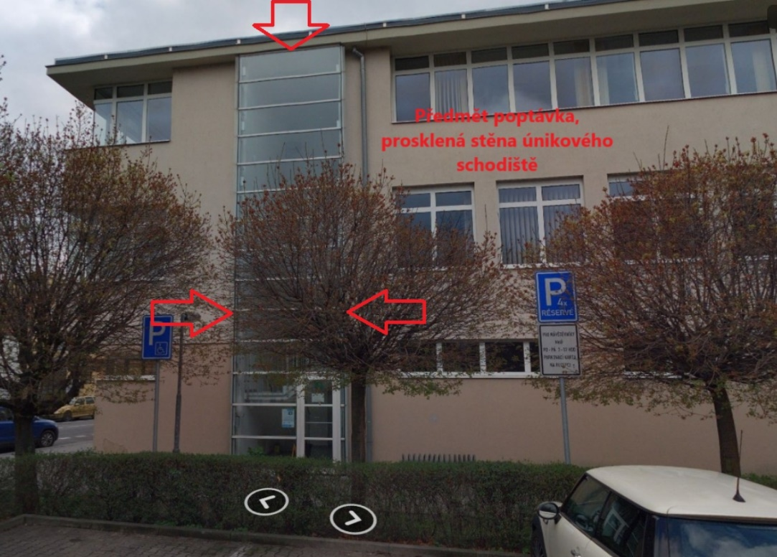
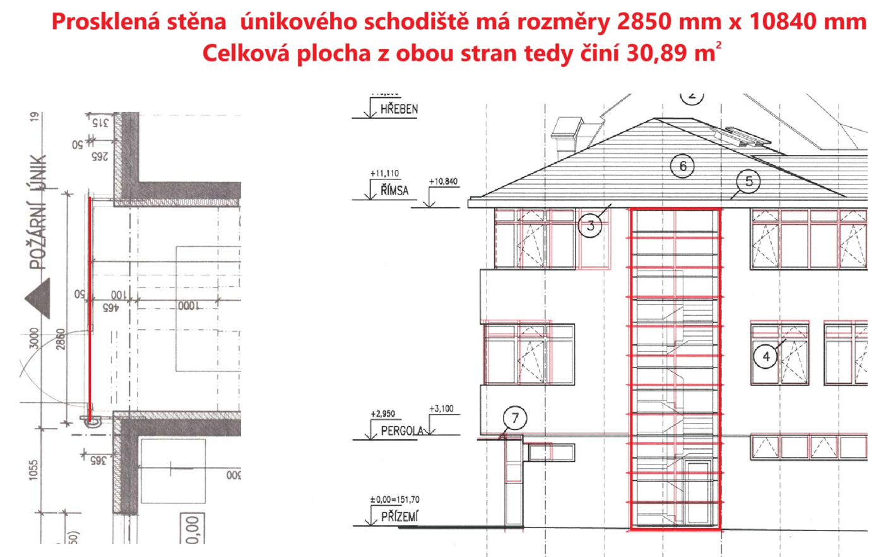

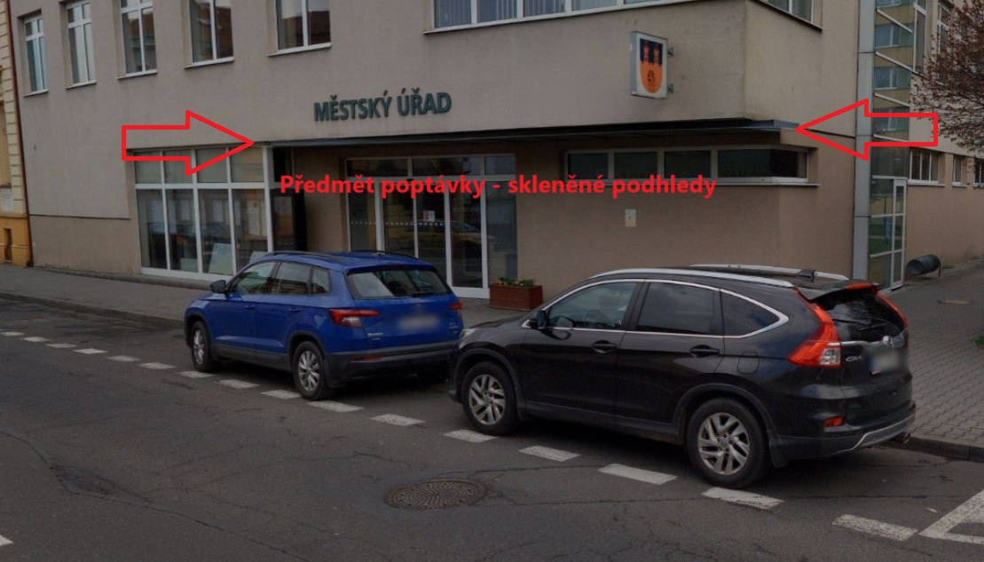
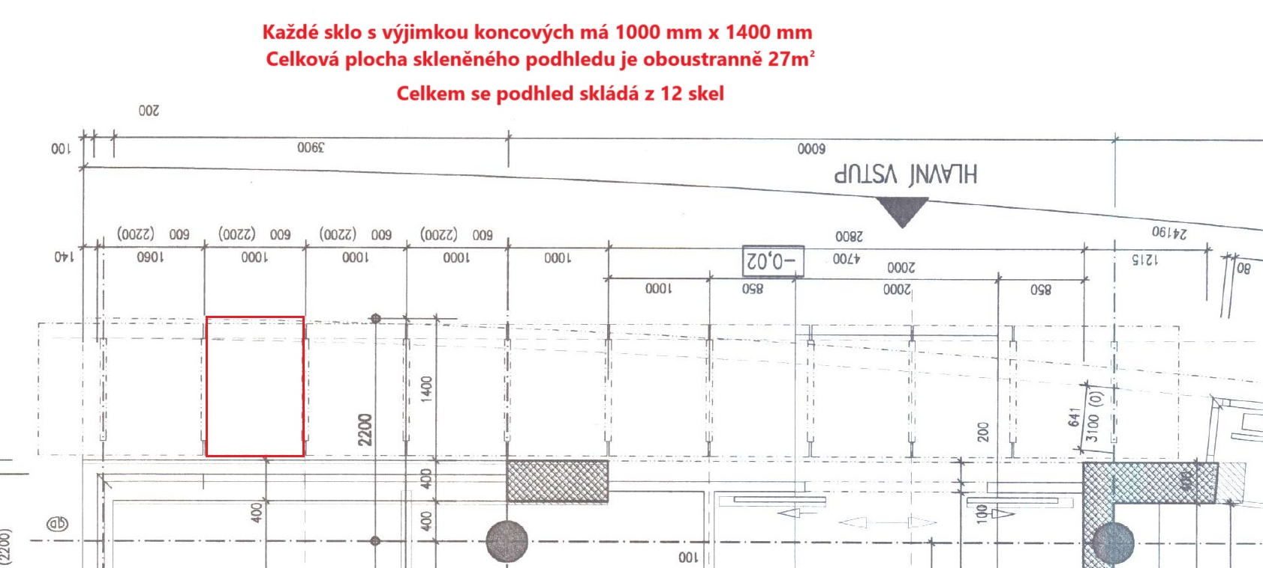

Mytí skleněnýc ploch
Příloha č. 1 - specifikace předmětu plnění veřejné zakázky a položkový rozpočet
Veřejná zakázka: Mytí oken, pastování podlahy, čištění podchodu pro chodce pro město Lovosice II.

MYTÍ OSTATNÍCH SKLENĚNÝCH PLOCH
Zahnuje oboustranné mytí skleněného zábradlí, skleněných lávek, stropních podhledů a skleněných zástěn v budově Městského úřadu Lovosice. Celková plocha všech skel činí cca 134,25 m2. Plocha obou stran - bez zástěny obrany státu v 1. patře a archivu sekretariátu st. ve 2.patře činí 245,13 m2. Dodavatel je povinen použít k čištění vlastní čistící a pracovní prostředky odpovídající čištěnému materiálu tak, aby nedošlo k jejich poškození a s přihlédnutím k požadavku na práce ve výškách (žebříky, úvazy apod.) Práce v budovách je možné provádět v pracovní dny po předchozí domluvě. Ve dnech pracovního klidu je možné práce provádět v časovém rozmezí od 07:00 hodin do 19:00 hodin po předchozím projednání a se souhlasem zástupce zadavatele.
budova ulice a č.p. | skleněná výplň - název | tvar | pozice | rozměr X | rozměr Y | plocha 1 kusu v m2 | počet ks | celková plocha v m2 | četnost /rok | cena bez DPH m2 | cena celkem bez DPH
Školní 4 - nová | zábradlí - schodiště 1.patro | kosodélník | vertikálně | 1.36 | 0.90 | 1.22 | 15 | 18.36 | 1
Školní 4 - nová | zábradlí - balkon 1.patro | obdélník | vertikálně | 1.50 | 0.95 | 1.42 | 5 | 7.125 | 1
Školní 4 - nová | zábradlí - podesta 1.patro | obdélník | vertikálně | 1.80 | 0.95 | 1.71 | 3 | 5.13 | 1
Školní 4 - nová | zábradlí - balkon 1.patro | obdélník | vertikálně | 1.40 | 0.95 | 1.33 | 8 | 10.64 | 1
Školní 4 - nová | zábradlí - schodiště 2.patro | kosodélník | vertikálně | 1.40 | 0.90 | 1.26 | 12 | 15.12 | 1
Školní 4 - nová | zábradlí - podesta 2.patro | obdélník | vertikálně | 1.90 | 0.90 | 1.71 | 2 | 3.42 | 1
Školní 4 - nová | lávka 2. patro jižní str. | obdélník | vertikálně | 4.00 | 0.95 | 3.80 | 1 | 3.8 | 1
Školní 4 - nová | lávka 2. patro severní str. | obdélník | vertikálně | 3.40 | 0.95 | 3.23 | 1 | 3.23 | 1
Školní 4 - nová | zábradlí - balkon 2.patro | obdélník | vertikálně | 1.40 | 0.95 | 1.33 | 7 | 9.31 | 1
Školní 4 - nová | stropní podhledy 1,patro severní | obdélník v kov. konstrukci | horizontálně | 1.75 | 4.85 | 8.49 | 1 | 8.4875 | 1
Školní 4 - nová | stropní podhledy 1,patro jižní | obdélník v kov. konstrukci | horizontálně | 1.60 | 1.80 | 2.88 | 1 | 2.88 | 1
Školní 4 - nová | zástěna obrana státu 1. patro | 3x obdélník | vertikálně | 2.75 | 5.80 | 15.95 | 1 | 7.97 | 1
Školní 4 - nová | pohovorna OSPOD 1. patro | 3x obdélník | vertikálně | 2.75 | 2.70 | 7.43 | 1 | 7.425 | 1
Školní 4 - nová | zástěna zasedací místnost 2. patro | 3x obdélník | vertikálně | 2.75 | 5.80 | 15.95 | 1 | 15.95 | 1
Školní 4 - nová | archiv sekretariát starosty | 3x obdélník | vertikálně | 2.75 | 2.70 | 7.43 | 1 | 3.71 | 1

Celkem Kč bez DPH: |  |  |  |  |  |  |  |  |  |  | 0.00 Kč

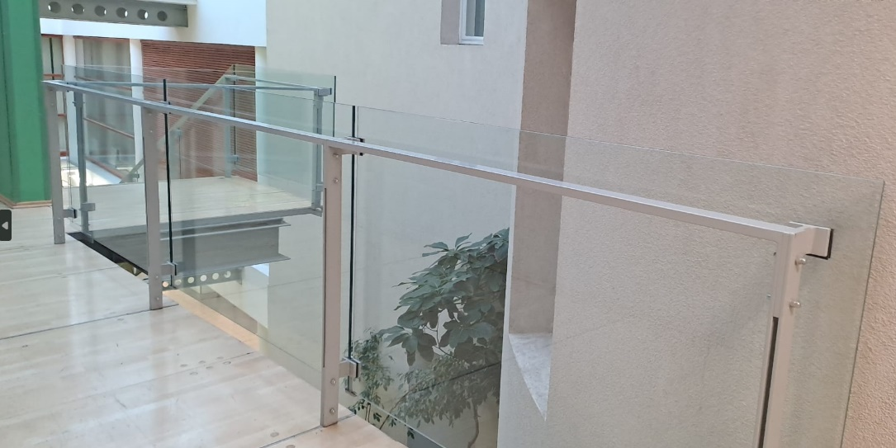
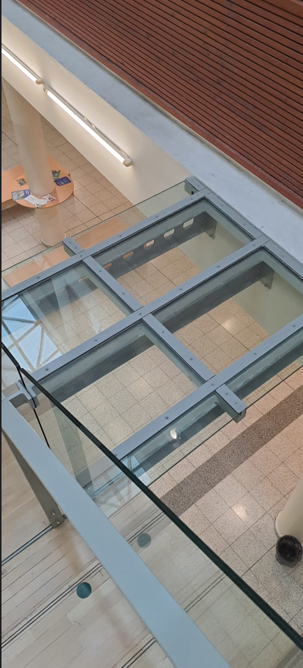
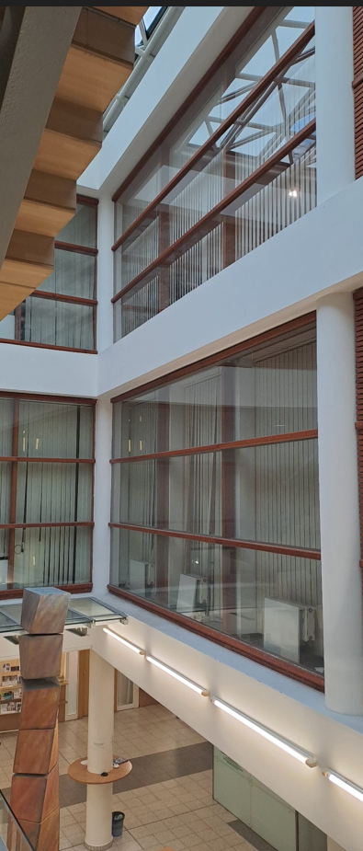

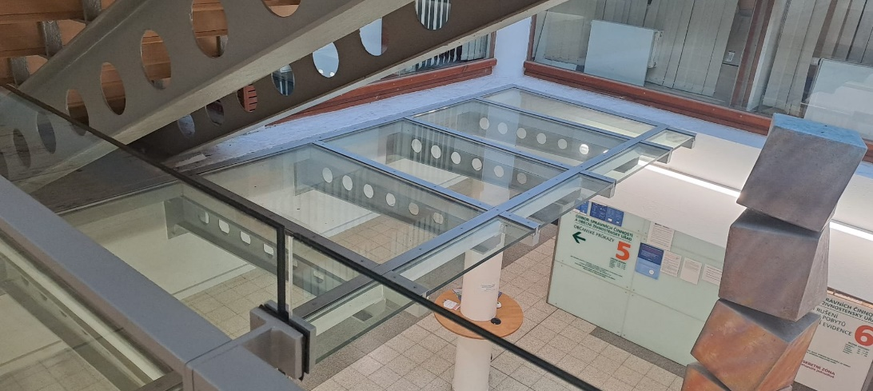

Čištění podchodu pro chodce
Příloha č. 1 - specifikace předmětu plnění veřejné zakázky a položkový rozpočet
Veřejná zakázka: Mytí oken, pastování podlahy, čištění podchodu pro chodce pro město Lovosice II.

Čištění skelních výplní podchodu pro chodce
Oboustranné výškové mytí skleněných ploch v prostorách podchodu pod komunikací I/30 mezi ulicemi Osvoboditelů a Dlouhá v Lovosicích. Dodavatel je povinen po ukončení prací pracoviště a jeho nejbližší okolí uklidit a umýt. Dodavatel je povinen zajistit proškolení svých pracovníků v oblasti BOZP. Práce v prostoru podchodu pro chodce je možné provádět po předchozím projednání a se souhlasem zástupce zadavatele kdykoliv v pracovní dny i ve dnech pracovního klidu. Místo je veřejně přístupné, avšak s ohledem na zvýšený pohyb chodců v místě realizace zakázky a možnosti jejich zranění. Dodavatel je povinen použít k čištění prostředky odpovídající čištěnému materiálu tak, aby nedošlo k jeho poškození.
budova ulice a č.p. | výměra m2 | Počet | Popis | četnost/ rok | celková výměra m2 | cena bez DPH m2 | cena celkem bez DPH
Podchod pro chodce | 320 | 1 kpl | Mytí skelní výplně podchodu pro chodce | 2 | 320

celkem Kč bez DPH: |  |  |  |  |  |  | 0.00 Kč

